start分析
start分析 |  |  |  |  |  |  | 返回

 | 从bootloader调转到Linux内核执行的第一行代码是
 | linux-2.6.32.27/arch/arm/boot/compressed/head.S
 | 查看 linux-2.6.32.27/arch/arm/boot/compressed/vmlinux.lds (vmlinux.ldr.in在编译时会把里面的宏替换成具体的值，然后生成vmlinux.lds) ENTRY(_start)可知程序从_start符号处开始执行。
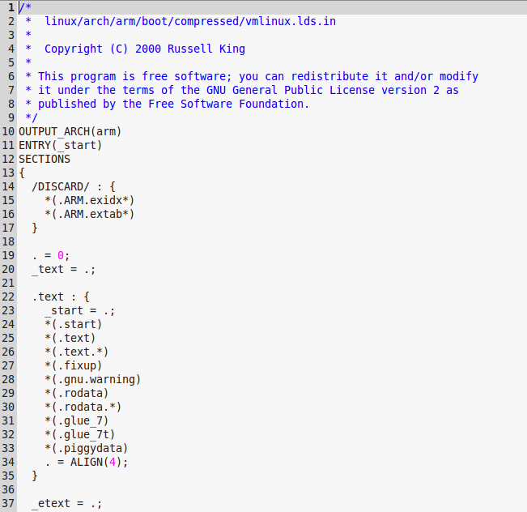
程序应该从
_start符号开始执行

 | 但是head.S文件中并不能找到_start符号，只能找到start符号，估计是内核的一个bug（把start写成了_start）。由于在vmlinux.lds中把_start符号放在了0地址，
 | 然后紧接着放.start段的内容，刚好start符号是.start的开始，所以start符号也就放在了0地址，因此程序运行没有问题。

 | 下面从start符号开始分析程序的执行：
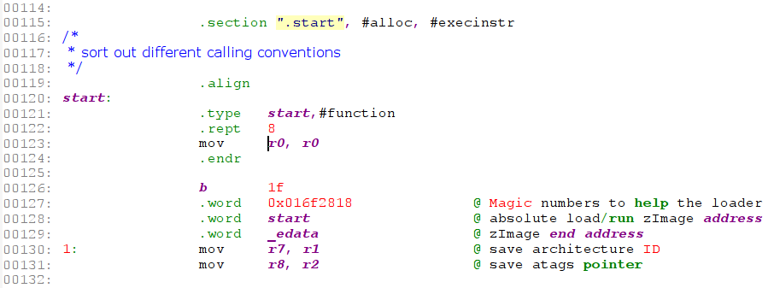
①

 | （1）首先定义段“.start”
 |  | #alloc |  | 表示Section contains allocated data
 |  | #execinstr |  | 表示Section contains executable instructions

 |  | 也可以简写成以下的形式：
 |  |  | .section ".start", "ax"

 | （2）定义符号start
 |  | .type start,#function |  |  | 指定start符号为函数类型

 | （3）代码开头存放8条 mov r0,r0 指令，如上述代码①所示
 |  | 此指令重复8次，相当于nop，这里是为中断向量保留空间。

 | （4）存放Magic数字、zImage开始地址和结束地址

 | （5）把bootloder传递上来的machine id备份到r7，atags指针备份到r8中

 | 通过arm-linux-objdump -D linux-2.6.32.27/arch/arm/boot/compressed/vmlinux > vmlinux.dump 可以看到 zImage 的大小是0x001f537c字节，
 | 然后du -b linux-2.6.32.27/arch/arm/boot/zImage，两者的值相同。
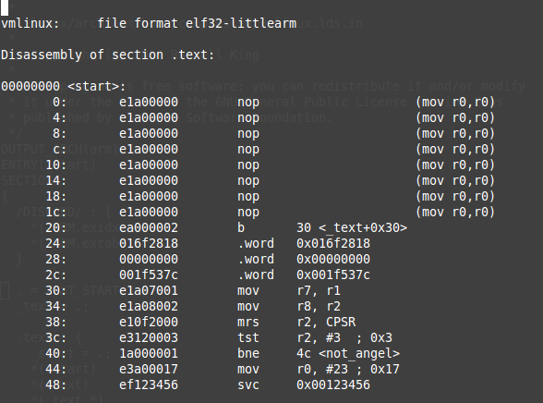

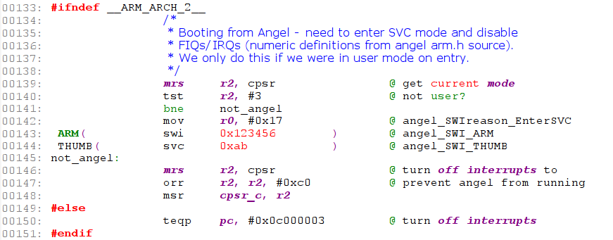
①

 | 上面这段代码用于禁用中断。
 | __ARM_ARCH_2__ 是对ARM2、ARM3处理器进行声明的宏，对于ARM2和ARM3的核心，其禁用中断的方法如代码①所示。

 | 如果是非ARM2、ARM3核心：首先读取cpsr并判断当前处理器模式是否处于user模式。如果是user模式，则通过 swi 0x123456 触发软中断；
 | 否则，CPSR寄存器I位和F写1禁止IRQ和FIQ中断。

 | 补充： | 从bootloader进入kernel，系统已经处于SVC32模式；而利用Angel进入kernel，则处于user模式。
 |  | Angel是ARM的调试协议，一般用的是MULTI-ICE。ANGLE需要在板子上有驻留程序，然后通过串口就可以调试了。

 |  | 下面是CPSR寄存器的定义：
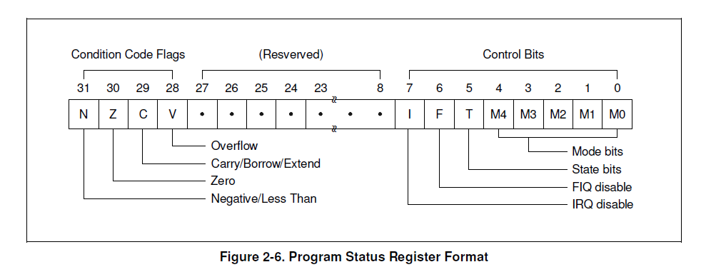

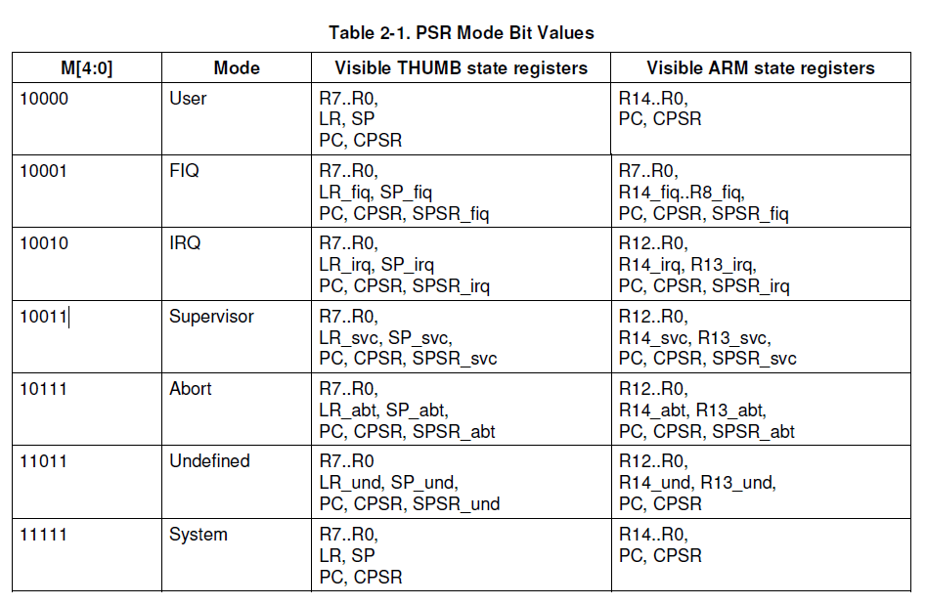

 | 下面开始执行的代码被定义在.text段中

 | （1）adr r0, LC0
 |  | adr是一条伪指令，它会根据当前的PC地址，计算出LC0符号在内存中的物理地址。

 |  | 通过反汇编可以看到这条指令会被翻译成：
 |  |  | add r0, pc, #208

 | （2）ldmia r0, {r1, r2, r3, r4, r5, r6, r11, ip, sp}
 |  | ldmia指令用于从内存中加载数据，每次传送后地址自动加4字节，
 |  | 这条指令会从LC0符号所在内存加载数据到r1-r6,r11-sp中。

 |  | LC0符号定义：
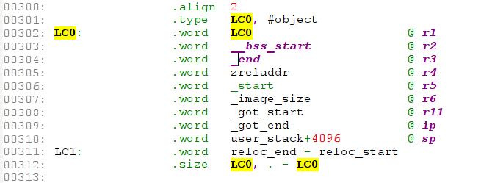

 | （3）subs r0, r0, r1
 |  | 执行上面内存加载指令后r1中的值是LC0的链接地址。由vmlinux.lds可知，这块代码应该放到0地址处开始运行，如果没有放在
 |  | 0地址处执行则需要运行下面的重定位处理，否则跳转到not_relocated处执行。

 | 执行完上面操作后，寄存器中存放的值如下所示： |  |  |  |  | 关于zreladdr
 |  | r0 | 存放的是LC0符号的运行时地址与LC0链接地址的差值 |  |  | zreladdr在 arch/arm/boot/compressed/Makefile 中定义：
 |  | r1 | 存放的是LC0符号的链接地址 |  |  | LDFLAGS_vmlinux := --defsym zreladdr=$(ZRELADDR)
 |  | r2 | 存放的是__bss_start |  |  | ZRELADDR在 arch/arm/boot/Makefile 中定义，并进行了export
 |  | r3 | 存放的是_end，即bss段的结束地址
 |  | r4 | 存放的是zreladdr，
 |  | r5 | 存放的是 _image_size = (_etext - _text) * 4; |  |  | zreladdr-y 在 arch/arm/mach-s3c2410/Makefile.boot:1: zreladdr-y := 0x30008000 中定义。
 |  | r11 | _got_start
 |  | ip | _got_end
 |  | sp

 |  | reloc_end:vmlinux代码段的结束，后面就是堆栈段
 |  | reloc_start:

 | 下面进行重定位操作：
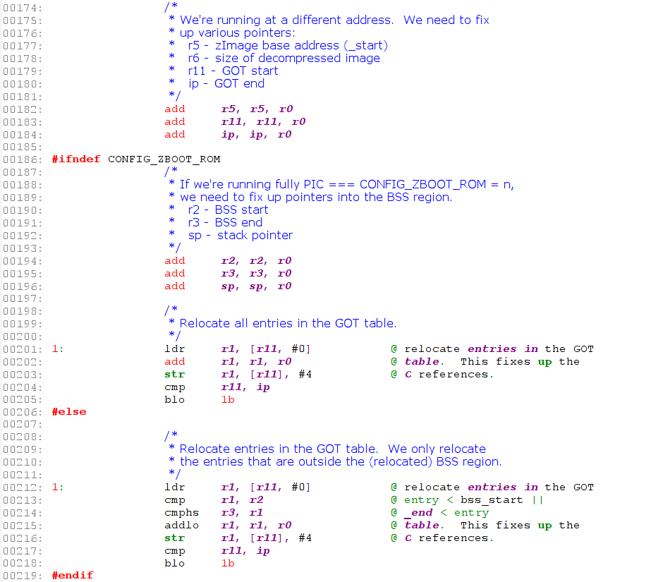

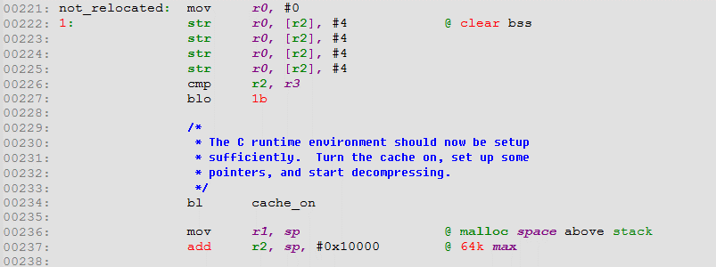

 | （1）对bss节清零
 |  | r2中存放的是bss的起始地址，r3总存放的是bss节的结束地址，上面代码对bss进行清零。

 | （2）cache_on处理

 | （3）备份sp的值到r1

 | （4）r2 = sp + 64K

cache_on分析
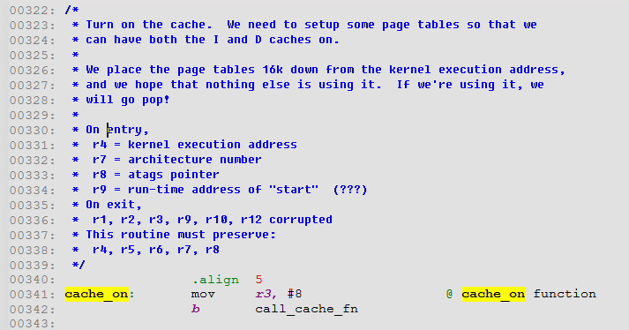
cache_on分析 |  | 返回

 | 在C语言运行环境准备好之前会执行cache_on函数，用于打开CPU cache功能。打开cache功能之前需要先设置页表（需要使用D-Cache）,

resource
stext分析 | 返回

程序应该从
_start符号开始执行

程序应该从
_start符号开始执行

①

